Dataset_Herbal_Indonesia_Lengka
NO | Nama_Tanaman | Nama_Lokal/ Daerah | Nama_Latin | Bagian_Tanaman | Zat Bioaktif | Khasiat_Efek_Terapeutik | Kategori_Penyakit | Komposisi /Dosis | Cara_Pengolahan | Keterangan | Sumber_Data | Gambar
1 | Jahe | Jahe merah; Jahe emprit | Zingiber officinale | Rimpang | Gingerol | Antipiretik | Demam | 2 kali sehari | Direbus | Jahe digunakan sebagai Antipiretik untuk membantu mengatasi demam. | Formularium Ramuan Etnomedisin BPOM | 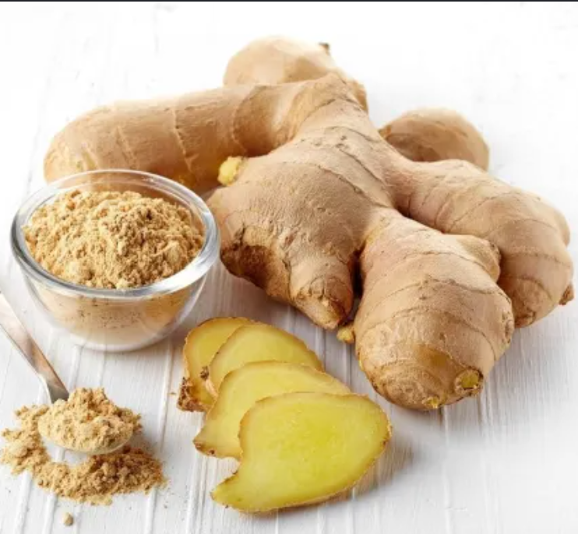
2 | Cengkeh | Cengkeh Zanzibar | Syzygium aromaticum | Bunga | Eugenol | Antibakteri | Infeksi | 1 kali sehari | Infus | Cengkeh digunakan sebagai Antibakteri untuk membantu mengatasi infeksi. | 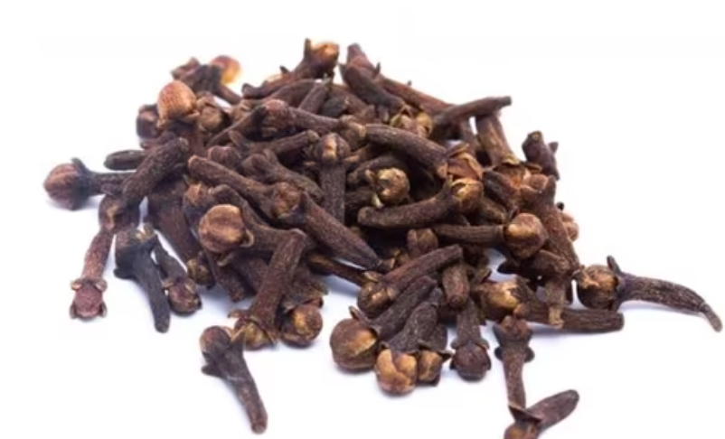 Vademekum Tanaman Obat Kemenkes
3 | Sirih | Seureuh, Siriah | Piper betle | Daun | Eugenol | Imunomodulator | Daya tahan tubuh | 2 kali sehari | Diseduh | Sirih digunakan sebagai Imunomodulator untuk membantu mengatasi daya tahan tubuh. | ChEMBL Bioactive Compounds | 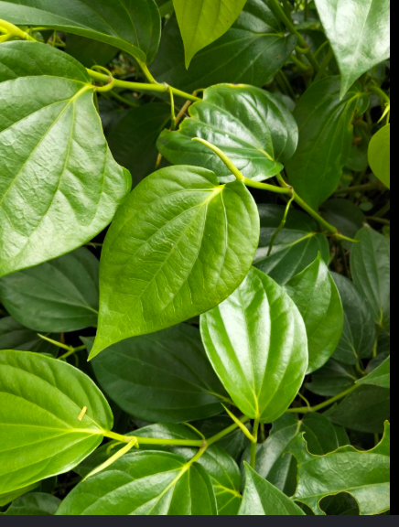
4 | Kayu Manis | Kayu manis Padang | Cinnamomum burmanii | Kulit batang | Sinamaldehid | Analgesik | Nyeri | 3 kali sehari | Diseduh | Kayu Manis digunakan sebagai Analgesik untuk membantu mengatasi nyeri. | EuropePMC Herba (Daun dan Batang)l Articles | 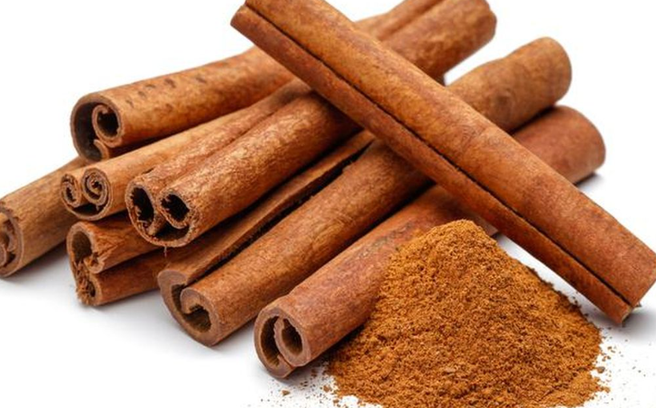
5 | Kunyit | Kunyit kuning | Curcuma longa | Rimpang | Kurkumin | Antidiabetes | Gula darah | 2 kali sehari | Direbus | Kunyit digunakan sebagai Antidiabetes untuk membantu mengatasi gula darah. | 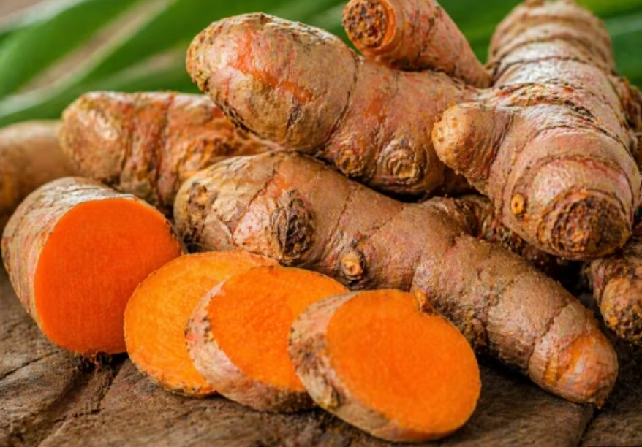 EuropePMC Herba (Daun dan Batang)l Articles
6 | Seledri | Seledri gunung | Apium graveolens | Herba (Daun dan Batang) | Apigenin | Antipiretik | Demam | 3 kali sehari | Diseduh | Seledri digunakan sebagai Antipiretik untuk membantu mengatasi demam. | EuropePMC Herba (Daun dan Batang)l Articles | 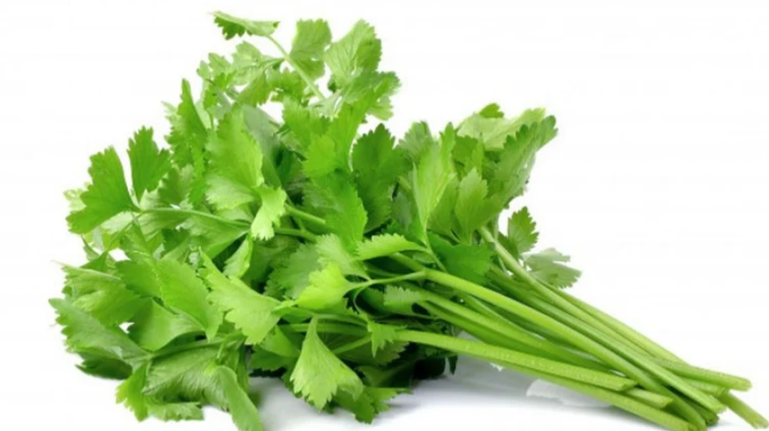
7 | Kelor | Marunggai | Moringa oleifera | Daun | Quercetin | Analgesik | Nyeri | 3 kali sehari | Direbus | Kelor digunakan sebagai Analgesik untuk membantu mengatasi nyeri. | Vademekum Tanaman Obat Kemenkes | 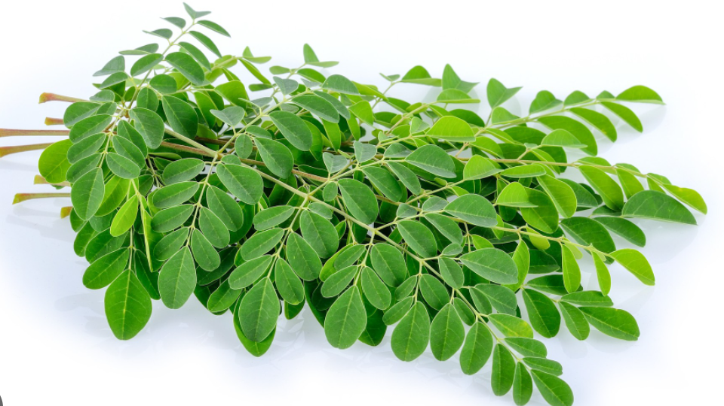
8 | Pegagan | Antanan; Daun kaki kuda;Pigago | Centella asiatica | Daun | Asiaticoside | Antipiretik | Demam | 3 kali sehari | Diseduh | Pegagan digunakan sebagai Antipiretik untuk membantu mengatasi demam. | 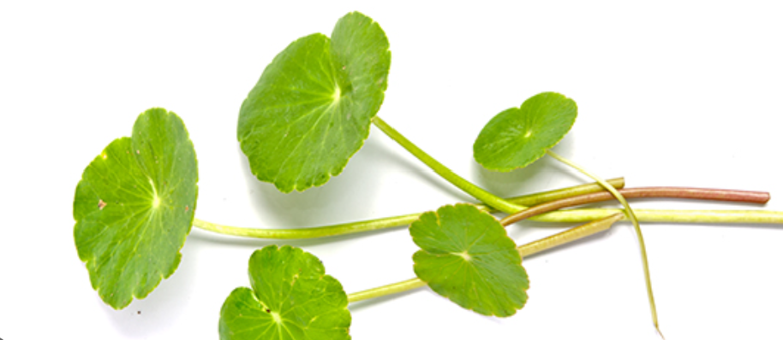 EuropePMC Herba (Daun dan Batang)l Articles
9 | Temulawak | Koneng gede | Curcuma xanthorrhiza | Rimpang | Xanthorrhizol | Antidiabetes | Gula darah | 2 kali sehari | Infus | Temulawak digunakan sebagai Antidiabetes untuk membantu mengatasi gula darah. | Buku TOGA Kemenkes RI | 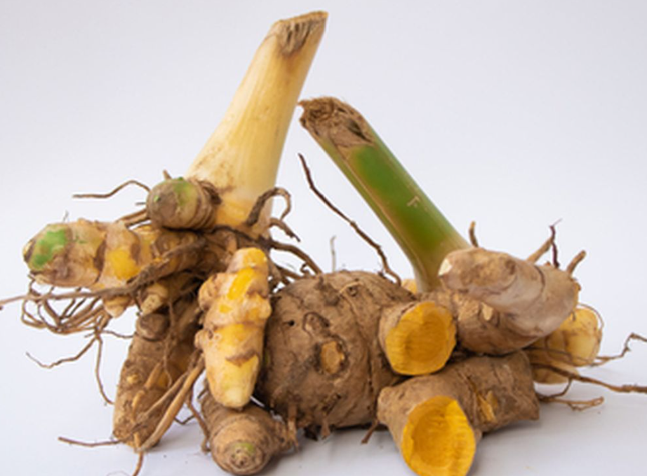
10 | Meniran | Chanca piedra | Phyllanthus niruri | Herba (Daun dan Batang) | Phyllanthin | Antihipertensi | Tekanan darah | 1 kali sehari | Direbus | Meniran digunakan sebagai Antihipertensi untuk membantu mengatasi tekanan darah. | Vademekum Tanaman Obat Kemenkes | 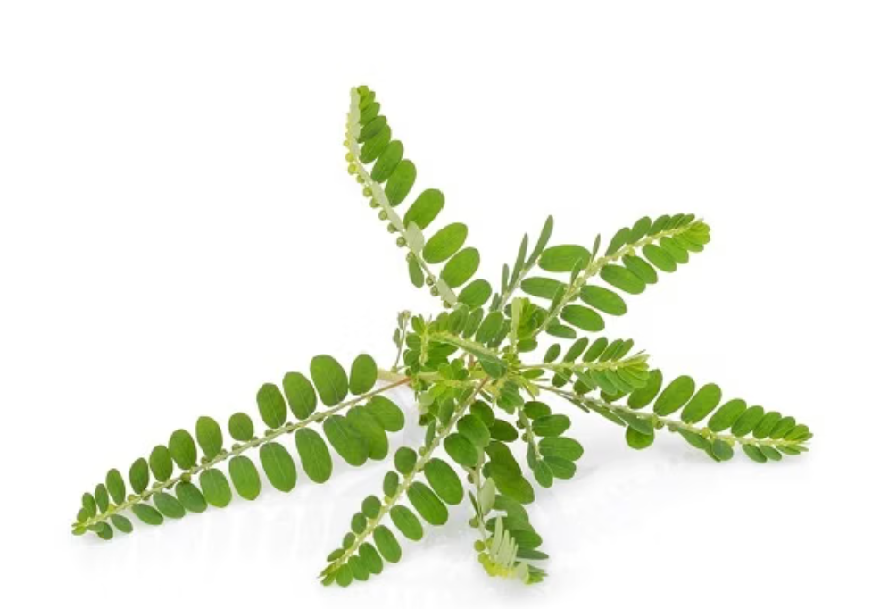
11 | Jahe | Jahe merah; Jahe emprit | Zingiber officinale | Rimpang | Gingerol | Antiinflamasi | Peradangan | 2 kali sehari | Ekstrak | Jahe digunakan sebagai Antiinflamasi untuk membantu mengatasi peradangan. | Formularium Ramuan Etnomedisin BPOM
12 | Jahe | Jahe merah; Jahe emprit | Zingiber officinale | Rimpang | Gingerol | Analgesik | Nyeri | 3 kali sehari | Diseduh | Jahe digunakan sebagai Analgesik untuk membantu mengatasi nyeri. | ChEMBL Bioactive Compounds
13 | Cengkeh | Cengkeh Zanzibar | Syzygium aromaticum | Bunga | Eugenol | Antidiabetes | Gula darah | 1 kali sehari | Direbus | Cengkeh digunakan sebagai Antidiabetes untuk membantu mengatasi gula darah. | Formularium Ramuan Etnomedisin BPOM
14 | Cengkeh | Cengkeh Zanzibar | Syzygium aromaticum | Bunga | Eugenol | Antibakteri | Infeksi | 3 kali sehari | Diseduh | Cengkeh digunakan sebagai Antibakteri untuk membantu mengatasi infeksi. | Buku TOGA Kemenkes RI
15 | Kunyit | Kunyit kuning | Curcuma longa | Rimpang | Kurkumin | Antipiretik | Demam | 3 kali sehari | Direbus | Kunyit digunakan sebagai Antipiretik untuk membantu mengatasi demam. | Vademekum Tanaman Obat Kemenkes
16 | Jahe | Jahe merah; Jahe emprit | Zingiber officinale | Rimpang | Gingerol | Antihipertensi | Tekanan darah | 3 kali sehari | Diseduh | Jahe digunakan sebagai Antihipertensi untuk membantu mengatasi tekanan darah. | Dataset Bioaktif Herba (Daun dan Batang)l Indonesia
17 | Kunyit | Kunyit kuning | Curcuma longa | Rimpang | Kurkumin | Antibakteri | Infeksi | 2 kali sehari | Diseduh | Kunyit digunakan sebagai Antibakteri untuk membantu mengatasi infeksi. | ChEMBL Bioactive Compounds
18 | Kayu Manis | Kayu manis Padang | Cinnamomum burmanii | Kulit batang | Sinamaldehid | Antidiabetes | Gula darah | 3 kali sehari | Direbus | Kayu Manis digunakan sebagai Antidiabetes untuk membantu mengatasi gula darah. | EuropePMC Herba (Daun dan Batang)l Articles
19 | Pegagan | Antanan; Daun kaki kuda | Centella asiatica | Daun | Asiaticoside | Antibakteri | Infeksi | 2 kali sehari | Direbus | Pegagan digunakan sebagai Antibakteri untuk membantu mengatasi infeksi. | Formularium Ramuan Etnomedisin BPOM
20 | Sirih | Seureuh | Piper betle | Daun | Eugenol | Antihipertensi | Tekanan darah | 1 kali sehari | Direbus | Sirih digunakan sebagai Antihipertensi untuk membantu mengatasi tekanan darah. | Dataset Bioaktif Herba (Daun dan Batang)l Indonesia
21 | Cengkeh | Cengkeh Zanzibar | Syzygium aromaticum | Bunga | Eugenol | Analgesik | Nyeri | 1 kali sehari | Diseduh | Cengkeh digunakan sebagai Analgesik untuk membantu mengatasi nyeri. | Buku TOGA Kemenkes RI
22 | Kayu Manis | Kayu manis Padang | Cinnamomum burmanii | Kulit batang | Sinamaldehid | Antibakteri | Infeksi | 1 kali sehari | Direbus | Kayu Manis digunakan sebagai Antibakteri untuk membantu mengatasi infeksi. | Formularium Ramuan Etnomedisin BPOM
23 | Kunyit | Kunyit kuning | Curcuma longa | Rimpang | Kurkumin | Antipiretik | Demam | 1 kali sehari | Ekstrak | Kunyit digunakan sebagai Antipiretik untuk membantu mengatasi demam. | EuropePMC Herba (Daun dan Batang)l Articles
24 | Kunyit | Kunyit kuning | Curcuma longa | Rimpang | Kurkumin | Analgesik | Nyeri | 1 kali sehari | Infus | Kunyit digunakan sebagai Analgesik untuk membantu mengatasi nyeri. | Buku TOGA Kemenkes RI
25 | Kunyit | Kunyit kuning | Curcuma longa | Rimpang | Kurkumin | Imunomodulator | Daya tahan tubuh | 1 kali sehari | Infus | Kunyit digunakan sebagai Imunomodulator untuk membantu mengatasi daya tahan tubuh. | Dataset Bioaktif Herba (Daun dan Batang)l Indonesia
26 | Kayu Manis | Kayu manis Padang | Cinnamomum burmanii | Kulit batang | Sinamaldehid | Antiinflamasi | Peradangan | 1 kali sehari | Direbus | Kayu Manis digunakan sebagai Antiinflamasi untuk membantu mengatasi peradangan. | Dataset Bioaktif Herba (Daun dan Batang)l Indonesia
27 | Kunyit | Kunyit kuning | Curcuma longa | Rimpang | Kurkumin | Analgesik | Nyeri | 1 kali sehari | Ekstrak | Kunyit digunakan sebagai Analgesik untuk membantu mengatasi nyeri. | Dataset Bioaktif Herba (Daun dan Batang)l Indonesia
28 | Sirih | Seureuh | Piper betle | Daun | Eugenol | Antibakteri | Infeksi | 2 kali sehari | Infus | Sirih digunakan sebagai Antibakteri untuk membantu mengatasi infeksi. | Buku TOGA Kemenkes RI
29 | Temulawak | Koneng gede | Curcuma xanthorrhiza | Rimpang | Xanthorrhizol | Antipiretik | Demam | 2 kali sehari | Ekstrak | Temulawak digunakan sebagai Antipiretik untuk membantu mengatasi demam. | EuropePMC Herba (Daun dan Batang)l Articles
30 | Jahe | Jahe merah; Jahe emprit | Zingiber officinale | Rimpang | Gingerol | Imunomodulator | Daya tahan tubuh | 2 kali sehari | Ekstrak | Jahe digunakan sebagai Imunomodulator untuk membantu mengatasi daya tahan tubuh. | Formularium Ramuan Etnomedisin BPOM
31 | Kelor | Marunggai | Moringa oleifera | Daun | Quercetin | Antihipertensi | Tekanan darah | 1 kali sehari | Diseduh | Kelor digunakan sebagai Antihipertensi untuk membantu mengatasi tekanan darah. | ChEMBL Bioactive Compounds
32 | Jahe | Jahe merah; Jahe emprit | Zingiber officinale | Rimpang | Gingerol | Antiinflamasi | Peradangan | 1 kali sehari | Diseduh | Jahe digunakan sebagai Antiinflamasi untuk membantu mengatasi peradangan. | ChEMBL Bioactive Compounds
33 | Pegagan | Antanan; Daun kaki kuda | Centella asiatica | Daun | Asiaticoside | Antihipertensi | Tekanan darah | 2 kali sehari | Diseduh | Pegagan digunakan sebagai Antihipertensi untuk membantu mengatasi tekanan darah. | ChEMBL Bioactive Compounds
34 | Cengkeh | Cengkeh Zanzibar | Syzygium aromaticum | Bunga | Eugenol | Antihipertensi | Tekanan darah | 2 kali sehari | Infus | Cengkeh digunakan sebagai Antihipertensi untuk membantu mengatasi tekanan darah. | EuropePMC Herba (Daun dan Batang)l Articles
35 | Kelor | Marunggai | Moringa oleifera | Daun | Quercetin | Antidiabetes | Gula darah | 1 kali sehari | Diseduh | Kelor digunakan sebagai Antidiabetes untuk membantu mengatasi gula darah. | EuropePMC Herba (Daun dan Batang)l Articles
36 | Seledri | Seledri gunung | Apium graveolens | Herba (Daun dan Batang) | Apigenin | Analgesik | Nyeri | 3 kali sehari | Diseduh | Seledri digunakan sebagai Analgesik untuk membantu mengatasi nyeri. | Dataset Bioaktif Herba (Daun dan Batang)l Indonesia
37 | Jahe | Jahe merah; Jahe emprit | Zingiber officinale | Rimpang | Gingerol | Analgesik | Nyeri | 1 kali sehari | Infus | Jahe digunakan sebagai Analgesik untuk membantu mengatasi nyeri. | Buku TOGA Kemenkes RI
38 | Seledri | Seledri gunung | Apium graveolens | Herba (Daun dan Batang) (Daun dan Batang) | Apigenin | Analgesik | Nyeri | 2 kali sehari | Direbus | Seledri digunakan sebagai Analgesik untuk membantu mengatasi nyeri. | Vademekum Tanaman Obat Kemenkes
39 | Pegagan | Antanan; Daun kaki kuda | Centella asiatica | Daun | Asiaticoside | Antidiabetes | Gula darah | 1 kali sehari | Ekstrak | Pegagan digunakan sebagai Antidiabetes untuk membantu mengatasi gula darah. | Dataset Bioaktif Herba (Daun dan Batang)l Indonesia
40 | Kayu Manis | Kayu manis Padang | Cinnamomum burmanii | Kulit batang | Sinamaldehid | Antidiabetes | Gula darah | 2 kali sehari | Diseduh | Kayu Manis digunakan sebagai Antidiabetes untuk membantu mengatasi gula darah. | ChEMBL Bioactive Compounds
41 | Jahe | Jahe merah; Jahe emprit | Zingiber officinale | Rimpang | Gingerol | Antipiretik | Demam | 1 kali sehari | Diseduh | Jahe digunakan sebagai Antipiretik untuk membantu mengatasi demam. | Formularium Ramuan Etnomedisin BPOM
42 | Sirih | Seureuh | Piper betle | Daun | Eugenol | Antipiretik | Demam | 1 kali sehari | Infus | Sirih digunakan sebagai Antipiretik untuk membantu mengatasi demam. | Vademekum Tanaman Obat Kemenkes
43 | Jahe | Jahe merah; Jahe emprit | Zingiber officinale | Rimpang | Gingerol | Antihipertensi | Tekanan darah | 3 kali sehari | Diseduh | Jahe digunakan sebagai Antihipertensi untuk membantu mengatasi tekanan darah. | ChEMBL Bioactive Compounds
44 | Cengkeh | Cengkeh Zanzibar | Syzygium aromaticum | Bunga | Eugenol | Imunomodulator | Daya tahan tubuh | 1 kali sehari | Infus | Cengkeh digunakan sebagai Imunomodulator untuk membantu mengatasi daya tahan tubuh. | Dataset Bioaktif Herba (Daun dan Batang)l Indonesia
45 | Temulawak | Koneng gede | Curcuma xanthorrhiza | Rimpang | Xanthorrhizol | Imunomodulator | Daya tahan tubuh | 2 kali sehari | Ekstrak | Temulawak digunakan sebagai Imunomodulator untuk membantu mengatasi daya tahan tubuh. | Formularium Ramuan Etnomedisin BPOM
46 | Sirih | Seureuh | Piper betle | Daun | Eugenol | Analgesik | Nyeri | 2 kali sehari | Ekstrak | Sirih digunakan sebagai Analgesik untuk membantu mengatasi nyeri. | EuropePMC Herba (Daun dan Batang)l Articles
47 | Pegagan | Antanan; Daun kaki kuda | Centella asiatica | Daun | Asiaticoside | Antipiretik | Demam | 1 kali sehari | Diseduh | Pegagan digunakan sebagai Antipiretik untuk membantu mengatasi demam. | ChEMBL Bioactive Compounds
48 | Pegagan | Antanan; Daun kaki kuda | Centella asiatica | Daun | Asiaticoside | Analgesik | Nyeri | 3 kali sehari | Infus | Pegagan digunakan sebagai Analgesik untuk membantu mengatasi nyeri. | Dataset Bioaktif Herba (Daun dan Batang)l Indonesia
49 | Cengkeh | Cengkeh Zanzibar | Syzygium aromaticum | Bunga | Eugenol | Antihipertensi | Tekanan darah | 1 kali sehari | Diseduh | Cengkeh digunakan sebagai Antihipertensi untuk membantu mengatasi tekanan darah. | Formularium Ramuan Etnomedisin BPOM
50 | Sirih | Seureuh | Piper betle | Daun | Eugenol | Antibakteri | Infeksi | 2 kali sehari | Infus | Sirih digunakan sebagai Antibakteri untuk membantu mengatasi infeksi. | Buku TOGA Kemenkes RI
51 | Kunyit | Kunyit kuning | Curcuma longa | Rimpang | Kurkumin | Antiinflamasi | Peradangan | 2 kali sehari | Direbus | Kunyit digunakan sebagai Antiinflamasi untuk membantu mengatasi peradangan. | Formularium Ramuan Etnomedisin BPOM
52 | Kelor | Marunggai | Moringa oleifera | Daun | Quercetin | Antihipertensi | Tekanan darah | 1 kali sehari | Infus | Kelor digunakan sebagai Antihipertensi untuk membantu mengatasi tekanan darah. | Dataset Bioaktif Herba (Daun dan Batang)l Indonesia
53 | Jahe | Jahe merah; Jahe emprit | Zingiber officinale | Rimpang | Gingerol | Antipiretik | Demam | 3 kali sehari | Ekstrak | Jahe digunakan sebagai Antipiretik untuk membantu mengatasi demam. | EuropePMC Herba (Daun dan Batang)l Articles
54 | Seledri | Seledri gunung | Apium graveolens | Herba (Daun dan Batang) (Daun dan Batang) | Apigenin | Antiinflamasi | Peradangan | 1 kali sehari | Ekstrak | Seledri digunakan sebagai Antiinflamasi untuk membantu mengatasi peradangan. | Vademekum Tanaman Obat Kemenkes
55 | Cengkeh | Cengkeh Zanzibar | Syzygium aromaticum | Bunga | Eugenol | Analgesik | Nyeri | 1 kali sehari | Ekstrak | Cengkeh digunakan sebagai Analgesik untuk membantu mengatasi nyeri. | Buku TOGA Kemenkes RI
56 | Cengkeh | Cengkeh Zanzibar | Syzygium aromaticum | Bunga | Eugenol | Analgesik | Nyeri | 1 kali sehari | Diseduh | Cengkeh digunakan sebagai Analgesik untuk membantu mengatasi nyeri. | Buku TOGA Kemenkes RI
57 | Seledri | Seledri gunung | Apium graveolens | Herba (Daun dan Batang) (Daun dan Batang) | Apigenin | Antidiabetes | Gula darah | 3 kali sehari | Diseduh | Seledri digunakan sebagai Antidiabetes untuk membantu mengatasi gula darah. | EuropePMC Herba (Daun dan Batang)l Articles
58 | Kayu Manis | Kayu manis Padang | Cinnamomum burmanii | Kulit batang | Sinamaldehid | Antidiabetes | Gula darah | 2 kali sehari | Ekstrak | Kayu Manis digunakan sebagai Antidiabetes untuk membantu mengatasi gula darah. | Buku TOGA Kemenkes RI
59 | Jahe | Jahe merah; Jahe emprit | Zingiber officinale | Rimpang | Gingerol | Antihipertensi | Tekanan darah | 2 kali sehari | Ekstrak | Jahe digunakan sebagai Antihipertensi untuk membantu mengatasi tekanan darah. | EuropePMC Herba (Daun dan Batang)l Articles
60 | Pegagan | Antanan; Daun kaki kuda | Centella asiatica | Daun | Asiaticoside | Antihipertensi | Tekanan darah | 2 kali sehari | Diseduh | Pegagan digunakan sebagai Antihipertensi untuk membantu mengatasi tekanan darah. | Dataset Bioaktif Herba (Daun dan Batang)l Indonesia
61 | Seledri | Seledri gunung | Apium graveolens | Herba (Daun dan Batang) | Apigenin | Antipiretik | Demam | 2 kali sehari | Diseduh | Seledri digunakan sebagai Antipiretik untuk membantu mengatasi demam. | Formularium Ramuan Etnomedisin BPOM
62 | Seledri | Seledri gunung | Apium graveolens | Herba (Daun dan Batang) | Apigenin | Antihipertensi | Tekanan darah | 2 kali sehari | Ekstrak | Seledri digunakan sebagai Antihipertensi untuk membantu mengatasi tekanan darah. | Buku TOGA Kemenkes RI
63 | Kunyit | Kunyit kuning | Curcuma longa | Rimpang | Kurkumin | Antidiabetes | Gula darah | 1 kali sehari | Diseduh | Kunyit digunakan sebagai Antidiabetes untuk membantu mengatasi gula darah. | Vademekum Tanaman Obat Kemenkes
64 | Cengkeh | Cengkeh Zanzibar | Syzygium aromaticum | Bunga | Eugenol | Antihipertensi | Tekanan darah | 1 kali sehari | Ekstrak | Cengkeh digunakan sebagai Antihipertensi untuk membantu mengatasi tekanan darah. | Formularium Ramuan Etnomedisin BPOM
65 | Kelor | Marunggai | Moringa oleifera | Daun | Quercetin | Antidiabetes | Gula darah | 3 kali sehari | Infus | Kelor digunakan sebagai Antidiabetes untuk membantu mengatasi gula darah. | Formularium Ramuan Etnomedisin BPOM
66 | Kelor | Marunggai | Moringa oleifera | Daun | Quercetin | Imunomodulator | Daya tahan tubuh | 1 kali sehari | Diseduh | Kelor digunakan sebagai Imunomodulator untuk membantu mengatasi daya tahan tubuh. | Dataset Bioaktif Herba (Daun dan Batang)l Indonesia
68 | Kayu Manis | Kayu manis Padang | Cinnamomum burmanii | Kulit batang | Sinamaldehid | Antiinflamasi | Peradangan | 2 kali sehari | Direbus | Kayu Manis digunakan sebagai Antiinflamasi untuk membantu mengatasi peradangan. | Vademekum Tanaman Obat Kemenkes
69 | Jahe | Jahe merah; Jahe emprit | Zingiber officinale | Rimpang | Gingerol | Analgesik | Nyeri | 2 kali sehari | Diseduh | Jahe digunakan sebagai Analgesik untuk membantu mengatasi nyeri. | Formularium Ramuan Etnomedisin BPOM
70 | Kunyit | Kunyit kuning | Curcuma longa | Rimpang | Kurkumin | Antidiabetes | Gula darah | 1 kali sehari | Diseduh | Kunyit digunakan sebagai Antidiabetes untuk membantu mengatasi gula darah. | Vademekum Tanaman Obat Kemenkes
71 | Meniran | Chanca piedra | Phyllanthus niruri | Herba (Daun dan Batang) | Phyllanthin | Antidiabetes | Gula darah | 2 kali sehari | Direbus | Meniran digunakan sebagai Antidiabetes untuk membantu mengatasi gula darah. | Buku TOGA Kemenkes RI
72 | Kunyit | Kunyit kuning | Curcuma longa | Rimpang | Kurkumin | Antibakteri | Infeksi | 3 kali sehari | Diseduh | Kunyit digunakan sebagai Antibakteri untuk membantu mengatasi infeksi. | EuropePMC Herba (Daun dan Batang)l Articles
73 | Kelor | Marunggai | Moringa oleifera | Daun | Quercetin | Antipiretik | Demam | 3 kali sehari | Diseduh | Kelor digunakan sebagai Antipiretik untuk membantu mengatasi demam. | ChEMBL Bioactive Compounds
74 | Temulawak | Koneng gede | Curcuma xanthorrhiza | Rimpang | Xanthorrhizol | Antipiretik | Demam | 1 kali sehari | Ekstrak | Temulawak digunakan sebagai Antipiretik untuk membantu mengatasi demam. | Buku TOGA Kemenkes RI
75 | Kunyit | Kunyit kuning | Curcuma longa | Rimpang | Kurkumin | Antipiretik | Demam | 1 kali sehari | Ekstrak | Kunyit digunakan sebagai Antipiretik untuk membantu mengatasi demam. | EuropePMC Herba (Daun dan Batang)l Articles
76 | Seledri | Seledri gunung | Apium graveolens | Herba (Daun dan Batang) | Apigenin | Analgesik | Nyeri | 1 kali sehari | Infus | Seledri digunakan sebagai Analgesik untuk membantu mengatasi nyeri. | Buku TOGA Kemenkes RI
77 | Cengkeh | Cengkeh Zanzibar | Syzygium aromaticum | Bunga | Eugenol | Antiinflamasi | Peradangan | 1 kali sehari | Ekstrak | Cengkeh digunakan sebagai Antiinflamasi untuk membantu mengatasi peradangan. | ChEMBL Bioactive Compounds
78 | Kunyit | Kunyit kuning | Curcuma longa | Rimpang | Kurkumin | Antipiretik | Demam | 3 kali sehari | Ekstrak | Kunyit digunakan sebagai Antipiretik untuk membantu mengatasi demam. | Buku TOGA Kemenkes RI
79 | Kunyit | Kunyit kuning | Curcuma longa | Rimpang | Kurkumin | Antidiabetes | Gula darah | 3 kali sehari | Infus | Kunyit digunakan sebagai Antidiabetes untuk membantu mengatasi gula darah. | Vademekum Tanaman Obat Kemenkes
80 | Temulawak | Koneng gede | Curcuma xanthorrhiza | Rimpang | Xanthorrhizol | Antiinflamasi | Peradangan | 3 kali sehari | Ekstrak | Temulawak digunakan sebagai Antiinflamasi untuk membantu mengatasi peradangan. | Vademekum Tanaman Obat Kemenkes
81 | Sirih | Seureuh | Piper betle | Daun | Eugenol | Antibakteri | Infeksi | 1 kali sehari | Ekstrak | Sirih digunakan sebagai Antibakteri untuk membantu mengatasi infeksi. | Vademekum Tanaman Obat Kemenkes
82 | Meniran | Chanca piedra | Phyllanthus niruri | Herba (Daun dan Batang) | Phyllanthin | Antibakteri | Infeksi | 3 kali sehari | Ekstrak | Meniran digunakan sebagai Antibakteri untuk membantu mengatasi infeksi. | Dataset Bioaktif Herba (Daun dan Batang)l Indonesia
83 | Seledri | Seledri gunung | Apium graveolens | Herba (Daun dan Batang) | Apigenin | Imunomodulator | Daya tahan tubuh | 1 kali sehari | Infus | Seledri digunakan sebagai Imunomodulator untuk membantu mengatasi daya tahan tubuh. | Formularium Ramuan Etnomedisin BPOM
84 | Seledri | Seledri gunung | Apium graveolens | Herba (Daun dan Batang) | Apigenin | Antihipertensi | Tekanan darah | 3 kali sehari | Infus | Seledri digunakan sebagai Antihipertensi untuk membantu mengatasi tekanan darah. | Dataset Bioaktif Herba (Daun dan Batang)l Indonesia
85 | Kunyit | Kunyit kuning | Curcuma longa | Rimpang | Kurkumin | Analgesik | Nyeri | 1 kali sehari | Direbus | Kunyit digunakan sebagai Analgesik untuk membantu mengatasi nyeri. | Buku TOGA Kemenkes RI
86 | Temulawak | Koneng gede | Curcuma xanthorrhiza | Rimpang | Xanthorrhizol | Antihipertensi | Tekanan darah | 3 kali sehari | Infus | Temulawak digunakan sebagai Antihipertensi untuk membantu mengatasi tekanan darah. | Buku TOGA Kemenkes RI
87 | Meniran | Chanca piedra | Phyllanthus niruri | Herba (Daun dan Batang) | Phyllanthin | Imunomodulator | Daya tahan tubuh | 3 kali sehari | Ekstrak | Meniran digunakan sebagai Imunomodulator untuk membantu mengatasi daya tahan tubuh. | Dataset Bioaktif Herba (Daun dan Batang)l Indonesia
88 | Kayu Manis | Kayu manis Padang | Cinnamomum burmanii | Kulit batang | Sinamaldehid | Imunomodulator | Daya tahan tubuh | 3 kali sehari | Direbus | Kayu Manis digunakan sebagai Imunomodulator untuk membantu mengatasi daya tahan tubuh. | Formularium Ramuan Etnomedisin BPOM
89 | Meniran | Chanca piedra | Phyllanthus niruri | Herba (Daun dan Batang) | Phyllanthin | Antipiretik | Demam | 1 kali sehari | Direbus | Meniran digunakan sebagai Antipiretik untuk membantu mengatasi demam. | Formularium Ramuan Etnomedisin BPOM
90 | Kelor | Marunggai | Moringa oleifera | Daun | Quercetin | Imunomodulator | Daya tahan tubuh | 3 kali sehari | Infus | Kelor digunakan sebagai Imunomodulator untuk membantu mengatasi daya tahan tubuh. | Vademekum Tanaman Obat Kemenkes
91 | Sirih | Seureuh | Piper betle | Daun | Eugenol | Antiinflamasi | Peradangan | 2 kali sehari | Infus | Sirih digunakan sebagai Antiinflamasi untuk membantu mengatasi peradangan. | Vademekum Tanaman Obat Kemenkes
92 | Kunyit | Kunyit kuning | Curcuma longa | Rimpang | Kurkumin | Antidiabetes | Gula darah | 3 kali sehari | Infus | Kunyit digunakan sebagai Antidiabetes untuk membantu mengatasi gula darah. | Buku TOGA Kemenkes RI
93 | Seledri | Seledri gunung | Apium graveolens | Herba (Daun dan Batang) | Apigenin | Imunomodulator | Daya tahan tubuh | 3 kali sehari | Ekstrak | Seledri digunakan sebagai Imunomodulator untuk membantu mengatasi daya tahan tubuh. | Vademekum Tanaman Obat Kemenkes
94 | Cengkeh | Cengkeh Zanzibar | Syzygium aromaticum | Bunga | Eugenol | Antiinflamasi | Peradangan | 3 kali sehari | Infus | Cengkeh digunakan sebagai Antiinflamasi untuk membantu mengatasi peradangan. | Vademekum Tanaman Obat Kemenkes
95 | Temulawak | Koneng gede | Curcuma xanthorrhiza | Rimpang | Xanthorrhizol | Imunomodulator | Daya tahan tubuh | 1 kali sehari | Diseduh | Temulawak digunakan sebagai Imunomodulator untuk membantu mengatasi daya tahan tubuh. | EuropePMC Herba (Daun dan Batang)l Articles
96 | Seledri | Seledri gunung | Apium graveolens | Herba (Daun dan Batang) | Apigenin | Antiinflamasi | Peradangan | 2 kali sehari | Diseduh | Seledri digunakan sebagai Antiinflamasi untuk membantu mengatasi peradangan. | Buku TOGA Kemenkes RI
97 | Sirih | Seureuh | Piper betle | Daun | Eugenol | Imunomodulator | Daya tahan tubuh | 3 kali sehari | Direbus | Sirih digunakan sebagai Imunomodulator untuk membantu mengatasi daya tahan tubuh. | Formularium Ramuan Etnomedisin BPOM
98 | Temulawak | Koneng gede | Curcuma xanthorrhiza | Rimpang | Xanthorrhizol | Analgesik | Nyeri | 1 kali sehari | Direbus | Temulawak digunakan sebagai Analgesik untuk membantu mengatasi nyeri. | Formularium Ramuan Etnomedisin BPOM
99 | Kayu Manis | Kayu manis Padang | Cinnamomum burmanii | Kulit batang | Sinamaldehid | Antibakteri | Infeksi | 1 kali sehari | Infus | Kayu Manis digunakan sebagai Antibakteri untuk membantu mengatasi infeksi. | ChEMBL Bioactive Compounds
100 | Meniran | Chanca piedra | Phyllanthus niruri | Herba (Daun dan Batang) | Phyllanthin | Antidiabetes | Gula darah | 1 kali sehari | Ekstrak | Meniran digunakan sebagai Antidiabetes untuk membantu mengatasi gula darah. | ChEMBL Bioactive Compounds
101 | Cengkeh | Cengkeh Zanzibar | Syzygium aromaticum | Bunga | Eugenol | Antipiretik | Demam | 3 kali sehari | Direbus | Cengkeh digunakan sebagai Antipiretik untuk membantu mengatasi demam. | Formularium Ramuan Etnomedisin BPOM
102 | Kayu Manis | Kayu manis Padang | Cinnamomum burmanii | Kulit batang | Sinamaldehid | Analgesik | Nyeri | 3 kali sehari | Ekstrak | Kayu Manis digunakan sebagai Analgesik untuk membantu mengatasi nyeri. | ChEMBL Bioactive Compounds
103 | Sirih | Seureuh | Piper betle | Daun | Eugenol | Antihipertensi | Tekanan darah | 2 kali sehari | Diseduh | Sirih digunakan sebagai Antihipertensi untuk membantu mengatasi tekanan darah. | Buku TOGA Kemenkes RI
104 | Kayu Manis | Kayu manis Padang | Cinnamomum burmanii | Kulit batang | Sinamaldehid | Antipiretik | Demam | 2 kali sehari | Direbus | Kayu Manis digunakan sebagai Antipiretik untuk membantu mengatasi demam. | Buku TOGA Kemenkes RI
105 | Seledri | Seledri gunung | Apium graveolens | Herba (Daun dan Batang) | Apigenin | Antidiabetes | Gula darah | 3 kali sehari | Ekstrak | Seledri digunakan sebagai Antidiabetes untuk membantu mengatasi gula darah. | Dataset Bioaktif Herba (Daun dan Batang)l Indonesia
106 | Sirih | Seureuh | Piper betle | Daun | Eugenol | Antipiretik | Demam | 2 kali sehari | Infus | Sirih digunakan sebagai Antipiretik untuk membantu mengatasi demam. | EuropePMC Herba (Daun dan Batang)l Articles
107 | Pegagan | Antanan; Daun kaki kuda | Centella asiatica | Daun | Asiaticoside | Antidiabetes | Gula darah | 2 kali sehari | Infus | Pegagan digunakan sebagai Antidiabetes untuk membantu mengatasi gula darah. | Vademekum Tanaman Obat Kemenkes
108 | Meniran | Chanca piedra | Phyllanthus niruri | Herba (Daun dan Batang) | Phyllanthin | Antibakteri | Infeksi | 1 kali sehari | Infus | Meniran digunakan sebagai Antibakteri untuk membantu mengatasi infeksi. | Buku TOGA Kemenkes RI
109 | Cengkeh | Cengkeh Zanzibar | Syzygium aromaticum | Bunga | Eugenol | Imunomodulator | Daya tahan tubuh | 2 kali sehari | Direbus | Cengkeh digunakan sebagai Imunomodulator untuk membantu mengatasi daya tahan tubuh. | ChEMBL Bioactive Compounds
110 | Meniran | Chanca piedra | Phyllanthus niruri | Herba (Daun dan Batang) | Phyllanthin | Imunomodulator | Daya tahan tubuh | 2 kali sehari | Direbus | Meniran digunakan sebagai Imunomodulator untuk membantu mengatasi daya tahan tubuh. | EuropePMC Herba (Daun dan Batang)l Articles
111 | Sirih | Seureuh | Piper betle | Daun | Eugenol | Analgesik | Nyeri | 1 kali sehari | Diseduh | Sirih digunakan sebagai Analgesik untuk membantu mengatasi nyeri. | Vademekum Tanaman Obat Kemenkes
112 | Kelor | Marunggai | Moringa oleifera | Daun | Quercetin | Antipiretik | Demam | 3 kali sehari | Infus | Kelor digunakan sebagai Antipiretik untuk membantu mengatasi demam. | Formularium Ramuan Etnomedisin BPOM
113 | Kunyit | Kunyit kuning | Curcuma longa | Rimpang | Kurkumin | Antidiabetes | Gula darah | 3 kali sehari | Ekstrak | Kunyit digunakan sebagai Antidiabetes untuk membantu mengatasi gula darah. | Formularium Ramuan Etnomedisin BPOM
114 | Kayu Manis | Kayu manis Padang | Cinnamomum burmanii | Kulit batang | Sinamaldehid | Analgesik | Nyeri | 1 kali sehari | Direbus | Kayu Manis digunakan sebagai Analgesik untuk membantu mengatasi nyeri. | EuropePMC Herba (Daun dan Batang)l Articles
115 | Kayu Manis | Kayu manis Padang | Cinnamomum burmanii | Kulit batang | Sinamaldehid | Analgesik | Nyeri | 2 kali sehari | Ekstrak | Kayu Manis digunakan sebagai Analgesik untuk membantu mengatasi nyeri. | Dataset Bioaktif Herba (Daun dan Batang)l Indonesia
116 | Cengkeh | Cengkeh Zanzibar | Syzygium aromaticum | Bunga | Eugenol | Antipiretik | Demam | 2 kali sehari | Infus | Cengkeh digunakan sebagai Antipiretik untuk membantu mengatasi demam. | EuropePMC Herba (Daun dan Batang)l Articles
117 | Kelor | Marunggai | Moringa oleifera | Daun | Quercetin | Imunomodulator | Daya tahan tubuh | 2 kali sehari | Direbus | Kelor digunakan sebagai Imunomodulator untuk membantu mengatasi daya tahan tubuh. | ChEMBL Bioactive Compounds
118 | Jahe | Jahe merah; Jahe emprit | Zingiber officinale | Rimpang | Gingerol | Imunomodulator | Daya tahan tubuh | 3 kali sehari | Direbus | Jahe digunakan sebagai Imunomodulator untuk membantu mengatasi daya tahan tubuh. | Formularium Ramuan Etnomedisin BPOM
119 | Pegagan | Antanan; Daun kaki kuda | Centella asiatica | Daun | Asiaticoside | Antidiabetes | Gula darah | 3 kali sehari | Infus | Pegagan digunakan sebagai Antidiabetes untuk membantu mengatasi gula darah. | ChEMBL Bioactive Compounds
120 | Sirih | Seureuh | Piper betle | Daun | Eugenol | Imunomodulator | Daya tahan tubuh | 3 kali sehari | Direbus | Sirih digunakan sebagai Imunomodulator untuk membantu mengatasi daya tahan tubuh. | Buku TOGA Kemenkes RI
121 | Seledri | Seledri gunung | Apium graveolens | Herba (Daun dan Batang) | Apigenin | Analgesik | Nyeri | 1 kali sehari | Direbus | Seledri digunakan sebagai Analgesik untuk membantu mengatasi nyeri. | ChEMBL Bioactive Compounds
122 | Kelor | Marunggai | Moringa oleifera | Daun | Quercetin | Imunomodulator | Daya tahan tubuh | 3 kali sehari | Infus | Kelor digunakan sebagai Imunomodulator untuk membantu mengatasi daya tahan tubuh. | Formularium Ramuan Etnomedisin BPOM
123 | Pegagan | Antanan; Daun kaki kuda | Centella asiatica | Daun | Asiaticoside | Antibakteri | Infeksi | 2 kali sehari | Ekstrak | Pegagan digunakan sebagai Antibakteri untuk membantu mengatasi infeksi. | Vademekum Tanaman Obat Kemenkes
124 | Pegagan | Antanan; Daun kaki kuda | Centella asiatica | Daun | Asiaticoside | Analgesik | Nyeri | 2 kali sehari | Infus | Pegagan digunakan sebagai Analgesik untuk membantu mengatasi nyeri. | EuropePMC Herba (Daun dan Batang)l Articles
125 | Cengkeh | Cengkeh Zanzibar | Syzygium aromaticum | Bunga | Eugenol | Antihipertensi | Tekanan darah | 3 kali sehari | Infus | Cengkeh digunakan sebagai Antihipertensi untuk membantu mengatasi tekanan darah. | Buku TOGA Kemenkes RI
126 | Temulawak | Koneng gede | Curcuma xanthorrhiza | Rimpang | Xanthorrhizol | Antiinflamasi | Peradangan | 3 kali sehari | Diseduh | Temulawak digunakan sebagai Antiinflamasi untuk membantu mengatasi peradangan. | Formularium Ramuan Etnomedisin BPOM
127 | Kunyit | Kunyit kuning | Curcuma longa | Rimpang | Kurkumin | Imunomodulator | Daya tahan tubuh | 1 kali sehari | Ekstrak | Kunyit digunakan sebagai Imunomodulator untuk membantu mengatasi daya tahan tubuh. | Dataset Bioaktif Herba (Daun dan Batang)l Indonesia
128 | Kunyit | Kunyit kuning | Curcuma longa | Rimpang | Kurkumin | Antibakteri | Infeksi | 1 kali sehari | Direbus | Kunyit digunakan sebagai Antibakteri untuk membantu mengatasi infeksi. | Dataset Bioaktif Herba (Daun dan Batang)l Indonesia
129 | Kunyit | Kunyit kuning | Curcuma longa | Rimpang | Kurkumin | Imunomodulator | Daya tahan tubuh | 2 kali sehari | Diseduh | Kunyit digunakan sebagai Imunomodulator untuk membantu mengatasi daya tahan tubuh. | EuropePMC Herba (Daun dan Batang)l Articles
130 | Kayu Manis | Kayu manis Padang | Cinnamomum burmanii | Kulit batang | Sinamaldehid | Antihipertensi | Tekanan darah | 3 kali sehari | Infus | Kayu Manis digunakan sebagai Antihipertensi untuk membantu mengatasi tekanan darah. | Vademekum Tanaman Obat Kemenkes
131 | Kunyit | Kunyit kuning | Curcuma longa | Rimpang | Kurkumin | Antipiretik | Demam | 3 kali sehari | Ekstrak | Kunyit digunakan sebagai Antipiretik untuk membantu mengatasi demam. | Dataset Bioaktif Herba (Daun dan Batang)l Indonesia
132 | Cengkeh | Cengkeh Zanzibar | Syzygium aromaticum | Bunga | Eugenol | Antihipertensi | Tekanan darah | 1 kali sehari | Direbus | Cengkeh digunakan sebagai Antihipertensi untuk membantu mengatasi tekanan darah. | Vademekum Tanaman Obat Kemenkes
133 | Kayu Manis | Kayu manis Padang | Cinnamomum burmanii | Kulit batang | Sinamaldehid | Analgesik | Nyeri | 2 kali sehari | Infus | Kayu Manis digunakan sebagai Analgesik untuk membantu mengatasi nyeri. | Buku TOGA Kemenkes RI
134 | Cengkeh | Cengkeh Zanzibar | Syzygium aromaticum | Bunga | Eugenol | Antipiretik | Demam | 2 kali sehari | Ekstrak | Cengkeh digunakan sebagai Antipiretik untuk membantu mengatasi demam. | EuropePMC Herba (Daun dan Batang)l Articles
135 | Temulawak | Koneng gede | Curcuma xanthorrhiza | Rimpang | Xanthorrhizol | Analgesik | Nyeri | 2 kali sehari | Ekstrak | Temulawak digunakan sebagai Analgesik untuk membantu mengatasi nyeri. | Dataset Bioaktif Herba (Daun dan Batang)l Indonesia
136 | Kunyit | Kunyit kuning | Curcuma longa | Rimpang | Kurkumin | Antihipertensi | Tekanan darah | 3 kali sehari | Infus | Kunyit digunakan sebagai Antihipertensi untuk membantu mengatasi tekanan darah. | EuropePMC Herba (Daun dan Batang)l Articles
137 | Kayu Manis | Kayu manis Padang | Cinnamomum burmanii | Kulit batang | Sinamaldehid | Antiinflamasi | Peradangan | 3 kali sehari | Infus | Kayu Manis digunakan sebagai Antiinflamasi untuk membantu mengatasi peradangan. | Formularium Ramuan Etnomedisin BPOM
138 | Cengkeh | Cengkeh Zanzibar | Syzygium aromaticum | Bunga | Eugenol | Analgesik | Nyeri | 2 kali sehari | Direbus | Cengkeh digunakan sebagai Analgesik untuk membantu mengatasi nyeri. | Buku TOGA Kemenkes RI
139 | Kunyit | Kunyit kuning | Curcuma longa | Rimpang | Kurkumin | Antipiretik | Demam | 1 kali sehari | Infus | Kunyit digunakan sebagai Antipiretik untuk membantu mengatasi demam. | Vademekum Tanaman Obat Kemenkes
140 | Kayu Manis | Kayu manis Padang | Cinnamomum burmanii | Kulit batang | Sinamaldehid | Imunomodulator | Daya tahan tubuh | 3 kali sehari | Diseduh | Kayu Manis digunakan sebagai Imunomodulator untuk membantu mengatasi daya tahan tubuh. | ChEMBL Bioactive Compounds
141 | Pegagan | Antanan; Daun kaki kuda | Centella asiatica | Daun | Asiaticoside | Antiinflamasi | Peradangan | 1 kali sehari | Ekstrak | Pegagan digunakan sebagai Antiinflamasi untuk membantu mengatasi peradangan. | ChEMBL Bioactive Compounds
142 | Meniran | Chanca piedra | Phyllanthus niruri | Herba (Daun dan Batang) | Phyllanthin | Antipiretik | Demam | 1 kali sehari | Direbus | Meniran digunakan sebagai Antipiretik untuk membantu mengatasi demam. | Dataset Bioaktif Herba (Daun dan Batang)l Indonesia
143 | Meniran | Chanca piedra | Phyllanthus niruri | Herba (Daun dan Batang) | Phyllanthin | Antidiabetes | Gula darah | 2 kali sehari | Direbus | Meniran digunakan sebagai Antidiabetes untuk membantu mengatasi gula darah. | ChEMBL Bioactive Compounds
144 | Cengkeh | Cengkeh Zanzibar | Syzygium aromaticum | Bunga | Eugenol | Antipiretik | Demam | 2 kali sehari | Infus | Cengkeh digunakan sebagai Antipiretik untuk membantu mengatasi demam. | Buku TOGA Kemenkes RI
145 | Kunyit | Kunyit kuning | Curcuma longa | Rimpang | Kurkumin | Antipiretik | Demam | 2 kali sehari | Infus | Kunyit digunakan sebagai Antipiretik untuk membantu mengatasi demam. | ChEMBL Bioactive Compounds
146 | Kunyit | Kunyit kuning | Curcuma longa | Rimpang | Kurkumin | Antibakteri | Infeksi | 2 kali sehari | Direbus | Kunyit digunakan sebagai Antibakteri untuk membantu mengatasi infeksi. | Formularium Ramuan Etnomedisin BPOM
147 | Kayu Manis | Kayu manis Padang | Cinnamomum burmanii | Kulit batang | Sinamaldehid | Antipiretik | Demam | 1 kali sehari | Infus | Kayu Manis digunakan sebagai Antipiretik untuk membantu mengatasi demam. | EuropePMC Herba (Daun dan Batang)l Articles
148 | Kayu Manis | Kayu manis Padang | Cinnamomum burmanii | Kulit batang | Sinamaldehid | Antipiretik | Demam | 1 kali sehari | Infus | Kayu Manis digunakan sebagai Antipiretik untuk membantu mengatasi demam. | Vademekum Tanaman Obat Kemenkes
149 | Cengkeh | Cengkeh Zanzibar | Syzygium aromaticum | Bunga | Eugenol | Analgesik | Nyeri | 2 kali sehari | Ekstrak | Cengkeh digunakan sebagai Analgesik untuk membantu mengatasi nyeri. | Vademekum Tanaman Obat Kemenkes
150 | Kelor | Marunggai | Moringa oleifera | Daun | Quercetin | Antibakteri | Infeksi | 2 kali sehari | Direbus | Kelor digunakan sebagai Antibakteri untuk membantu mengatasi infeksi. | ChEMBL Bioactive Compounds
151 | Sirih | Seureuh | Piper betle | Daun | Eugenol | Antihipertensi | Tekanan darah | 3 kali sehari | Diseduh | Sirih digunakan sebagai Antihipertensi untuk membantu mengatasi tekanan darah. | Formularium Ramuan Etnomedisin BPOM
152 | Kelor | Marunggai | Moringa oleifera | Daun | Quercetin | Antipiretik | Demam | 1 kali sehari | Diseduh | Kelor digunakan sebagai Antipiretik untuk membantu mengatasi demam. | ChEMBL Bioactive Compounds
153 | Meniran | Chanca piedra | Phyllanthus niruri | Herba (Daun dan Batang) | Phyllanthin | Antipiretik | Demam | 3 kali sehari | Ekstrak | Meniran digunakan sebagai Antipiretik untuk membantu mengatasi demam. | EuropePMC Herba (Daun dan Batang)l Articles
154 | Temulawak | Koneng gede | Curcuma xanthorrhiza | Rimpang | Xanthorrhizol | Antihipertensi | Tekanan darah | 3 kali sehari | Direbus | Temulawak digunakan sebagai Antihipertensi untuk membantu mengatasi tekanan darah. | Dataset Bioaktif Herba (Daun dan Batang)l Indonesia
155 | Cengkeh | Cengkeh Zanzibar | Syzygium aromaticum | Bunga | Eugenol | Antiinflamasi | Peradangan | 1 kali sehari | Diseduh | Cengkeh digunakan sebagai Antiinflamasi untuk membantu mengatasi peradangan. | EuropePMC Herba (Daun dan Batang)l Articles
156 | Kayu Manis | Kayu manis Padang | Cinnamomum burmanii | Kulit batang | Sinamaldehid | Antiinflamasi | Peradangan | 3 kali sehari | Diseduh | Kayu Manis digunakan sebagai Antiinflamasi untuk membantu mengatasi peradangan. | Vademekum Tanaman Obat Kemenkes
157 | Kelor | Marunggai | Moringa oleifera | Daun | Quercetin | Antiinflamasi | Peradangan | 3 kali sehari | Infus | Kelor digunakan sebagai Antiinflamasi untuk membantu mengatasi peradangan. | Vademekum Tanaman Obat Kemenkes
158 | Kelor | Marunggai | Moringa oleifera | Daun | Quercetin | Analgesik | Nyeri | 1 kali sehari | Direbus | Kelor digunakan sebagai Analgesik untuk membantu mengatasi nyeri. | ChEMBL Bioactive Compounds
159 | Kayu Manis | Kayu manis Padang | Cinnamomum burmanii | Kulit batang | Sinamaldehid | Imunomodulator | Daya tahan tubuh | 1 kali sehari | Direbus | Kayu Manis digunakan sebagai Imunomodulator untuk membantu mengatasi daya tahan tubuh. | Dataset Bioaktif Herba (Daun dan Batang)l Indonesia
160 | Pegagan | Antanan; Daun kaki kuda | Centella asiatica | Daun | Asiaticoside | Antihipertensi | Tekanan darah | 2 kali sehari | Diseduh | Pegagan digunakan sebagai Antihipertensi untuk membantu mengatasi tekanan darah. | Dataset Bioaktif Herba (Daun dan Batang)l Indonesia
161 | Kayu Manis | Kayu manis Padang | Cinnamomum burmanii | Kulit batang | Sinamaldehid | Antiinflamasi | Peradangan | 1 kali sehari | Infus | Kayu Manis digunakan sebagai Antiinflamasi untuk membantu mengatasi peradangan. | Vademekum Tanaman Obat Kemenkes
162 | Kelor | Marunggai | Moringa oleifera | Daun | Quercetin | Analgesik | Nyeri | 2 kali sehari | Ekstrak | Kelor digunakan sebagai Analgesik untuk membantu mengatasi nyeri. | EuropePMC Herba (Daun dan Batang)l Articles
163 | Kunyit | Kunyit kuning | Curcuma longa | Rimpang | Kurkumin | Analgesik | Nyeri | 1 kali sehari | Diseduh | Kunyit digunakan sebagai Analgesik untuk membantu mengatasi nyeri. | Vademekum Tanaman Obat Kemenkes
164 | Meniran | Chanca piedra | Phyllanthus niruri | Herba (Daun dan Batang) | Phyllanthin | Analgesik | Nyeri | 3 kali sehari | Ekstrak | Meniran digunakan sebagai Analgesik untuk membantu mengatasi nyeri. | ChEMBL Bioactive Compounds
165 | Temulawak | Koneng gede | Curcuma xanthorrhiza | Rimpang | Xanthorrhizol | Imunomodulator | Daya tahan tubuh | 2 kali sehari | Direbus | Temulawak digunakan sebagai Imunomodulator untuk membantu mengatasi daya tahan tubuh. | Buku TOGA Kemenkes RI
166 | Kayu Manis | Kayu manis Padang | Cinnamomum burmanii | Kulit batang | Sinamaldehid | Imunomodulator | Daya tahan tubuh | 2 kali sehari | Infus | Kayu Manis digunakan sebagai Imunomodulator untuk membantu mengatasi daya tahan tubuh. | EuropePMC Herba (Daun dan Batang)l Articles
167 | Temulawak | Koneng gede | Curcuma xanthorrhiza | Rimpang | Xanthorrhizol | Antibakteri | Infeksi | 2 kali sehari | Diseduh | Temulawak digunakan sebagai Antibakteri untuk membantu mengatasi infeksi. | Vademekum Tanaman Obat Kemenkes
168 | Seledri | Seledri gunung | Apium graveolens | Herba (Daun dan Batang) | Apigenin | Antibakteri | Infeksi | 1 kali sehari | Direbus | Seledri digunakan sebagai Antibakteri untuk membantu mengatasi infeksi. | ChEMBL Bioactive Compounds
169 | Jahe | Jahe merah; Jahe emprit | Zingiber officinale | Rimpang | Gingerol | Antihipertensi | Tekanan darah | 1 kali sehari | Direbus | Jahe digunakan sebagai Antihipertensi untuk membantu mengatasi tekanan darah. | Buku TOGA Kemenkes RI
170 | Meniran | Chanca piedra | Phyllanthus niruri | Herba (Daun dan Batang) | Phyllanthin | Imunomodulator | Daya tahan tubuh | 1 kali sehari | Ekstrak | Meniran digunakan sebagai Imunomodulator untuk membantu mengatasi daya tahan tubuh. | Buku TOGA Kemenkes RI
171 | Pegagan | Antanan; Daun kaki kuda | Centella asiatica | Daun | Asiaticoside | Antiinflamasi | Peradangan | 2 kali sehari | Ekstrak | Pegagan digunakan sebagai Antiinflamasi untuk membantu mengatasi peradangan. | ChEMBL Bioactive Compounds
172 | Kunyit | Kunyit kuning | Curcuma longa | Rimpang | Kurkumin | Imunomodulator | Daya tahan tubuh | 3 kali sehari | Ekstrak | Kunyit digunakan sebagai Imunomodulator untuk membantu mengatasi daya tahan tubuh. | ChEMBL Bioactive Compounds
173 | Pegagan | Antanan; Daun kaki kuda | Centella asiatica | Daun | Asiaticoside | Antipiretik | Demam | 1 kali sehari | Direbus | Pegagan digunakan sebagai Antipiretik untuk membantu mengatasi demam. | Buku TOGA Kemenkes RI
174 | Temulawak | Koneng gede | Curcuma xanthorrhiza | Rimpang | Xanthorrhizol | Antihipertensi | Tekanan darah | 2 kali sehari | Infus | Temulawak digunakan sebagai Antihipertensi untuk membantu mengatasi tekanan darah. | Buku TOGA Kemenkes RI
175 | Seledri | Seledri gunung | Apium graveolens | Herba (Daun dan Batang) | Apigenin | Antipiretik | Demam | 2 kali sehari | Ekstrak | Seledri digunakan sebagai Antipiretik untuk membantu mengatasi demam. | Formularium Ramuan Etnomedisin BPOM
176 | Jahe | Jahe merah; Jahe emprit | Zingiber officinale | Rimpang | Gingerol | Analgesik | Nyeri | 1 kali sehari | Diseduh | Jahe digunakan sebagai Analgesik untuk membantu mengatasi nyeri. | EuropePMC Herba (Daun dan Batang)l Articles
177 | Temulawak | Koneng gede | Curcuma xanthorrhiza | Rimpang | Xanthorrhizol | Antipiretik | Demam | 3 kali sehari | Ekstrak | Temulawak digunakan sebagai Antipiretik untuk membantu mengatasi demam. | Formularium Ramuan Etnomedisin BPOM
178 | Kelor | Marunggai | Moringa oleifera | Daun | Quercetin | Antiinflamasi | Peradangan | 3 kali sehari | Diseduh | Kelor digunakan sebagai Antiinflamasi untuk membantu mengatasi peradangan. | Dataset Bioaktif Herba (Daun dan Batang)l Indonesia
179 | Kayu Manis | Kayu manis Padang | Cinnamomum burmanii | Kulit batang | Sinamaldehid | Antiinflamasi | Peradangan | 1 kali sehari | Direbus | Kayu Manis digunakan sebagai Antiinflamasi untuk membantu mengatasi peradangan. | Buku TOGA Kemenkes RI
180 | Meniran | Chanca piedra | Phyllanthus niruri | Herba (Daun dan Batang) | Phyllanthin | Analgesik | Nyeri | 3 kali sehari | Diseduh | Meniran digunakan sebagai Analgesik untuk membantu mengatasi nyeri. | ChEMBL Bioactive Compounds
181 | Sirih | Seureuh | Piper betle | Daun | Eugenol | Antibakteri | Infeksi | 3 kali sehari | Direbus | Sirih digunakan sebagai Antibakteri untuk membantu mengatasi infeksi. | Dataset Bioaktif Herba (Daun dan Batang)l Indonesia
182 | Temulawak | Koneng gede | Curcuma xanthorrhiza | Rimpang | Xanthorrhizol | Antibakteri | Infeksi | 2 kali sehari | Infus | Temulawak digunakan sebagai Antibakteri untuk membantu mengatasi infeksi. | Formularium Ramuan Etnomedisin BPOM
183 | Pegagan | Antanan; Daun kaki kuda | Centella asiatica | Daun | Asiaticoside | Antihipertensi | Tekanan darah | 3 kali sehari | Ekstrak | Pegagan digunakan sebagai Antihipertensi untuk membantu mengatasi tekanan darah. | Buku TOGA Kemenkes RI
184 | Temulawak | Koneng gede | Curcuma xanthorrhiza | Rimpang | Xanthorrhizol | Imunomodulator | Daya tahan tubuh | 2 kali sehari | Direbus | Temulawak digunakan sebagai Imunomodulator untuk membantu mengatasi daya tahan tubuh. | Buku TOGA Kemenkes RI
185 | Kayu Manis | Kayu manis Padang | Cinnamomum burmanii | Kulit batang | Sinamaldehid | Analgesik | Nyeri | 1 kali sehari | Ekstrak | Kayu Manis digunakan sebagai Analgesik untuk membantu mengatasi nyeri. | Buku TOGA Kemenkes RI
186 | Cengkeh | Cengkeh Zanzibar | Syzygium aromaticum | Bunga | Eugenol | Analgesik | Nyeri | 1 kali sehari | Ekstrak | Cengkeh digunakan sebagai Analgesik untuk membantu mengatasi nyeri. | Dataset Bioaktif Herba (Daun dan Batang)l Indonesia
187 | Seledri | Seledri gunung | Apium graveolens | Herba (Daun dan Batang) | Apigenin | Imunomodulator | Daya tahan tubuh | 2 kali sehari | Direbus | Seledri digunakan sebagai Imunomodulator untuk membantu mengatasi daya tahan tubuh. | Buku TOGA Kemenkes RI
188 | Kelor | Marunggai | Moringa oleifera | Daun | Quercetin | Analgesik | Nyeri | 3 kali sehari | Direbus | Kelor digunakan sebagai Analgesik untuk membantu mengatasi nyeri. | Formularium Ramuan Etnomedisin BPOM
189 | Kayu Manis | Kayu manis Padang | Cinnamomum burmanii | Kulit batang | Sinamaldehid | Antidiabetes | Gula darah | 2 kali sehari | Ekstrak | Kayu Manis digunakan sebagai Antidiabetes untuk membantu mengatasi gula darah. | ChEMBL Bioactive Compounds
190 | Kunyit | Kunyit kuning | Curcuma longa | Rimpang | Kurkumin | Antiinflamasi | Peradangan | 3 kali sehari | Direbus | Kunyit digunakan sebagai Antiinflamasi untuk membantu mengatasi peradangan. | Vademekum Tanaman Obat Kemenkes
191 | Kunyit | Kunyit kuning | Curcuma longa | Rimpang | Kurkumin | Imunomodulator | Daya tahan tubuh | 1 kali sehari | Infus | Kunyit digunakan sebagai Imunomodulator untuk membantu mengatasi daya tahan tubuh. | Formularium Ramuan Etnomedisin BPOM
192 | Temulawak | Koneng gede | Curcuma xanthorrhiza | Rimpang | Xanthorrhizol | Antihipertensi | Tekanan darah | 1 kali sehari | Ekstrak | Temulawak digunakan sebagai Antihipertensi untuk membantu mengatasi tekanan darah. | Formularium Ramuan Etnomedisin BPOM
193 | Kunyit | Kunyit kuning | Curcuma longa | Rimpang | Kurkumin | Antibakteri | Infeksi | 2 kali sehari | Direbus | Kunyit digunakan sebagai Antibakteri untuk membantu mengatasi infeksi. | EuropePMC Herba (Daun dan Batang)l Articles
194 | Jahe | Jahe merah; Jahe emprit | Zingiber officinale | Rimpang | Gingerol | Antipiretik | Demam | 1 kali sehari | Ekstrak | Jahe digunakan sebagai Antipiretik untuk membantu mengatasi demam. | Dataset Bioaktif Herba (Daun dan Batang)l Indonesia
195 | Seledri | Seledri gunung | Apium graveolens | Herba (Daun dan Batang) | Apigenin | Imunomodulator | Daya tahan tubuh | 2 kali sehari | Diseduh | Seledri digunakan sebagai Imunomodulator untuk membantu mengatasi daya tahan tubuh. | Dataset Bioaktif Herba (Daun dan Batang)l Indonesia
196 | Jahe | Jahe merah; Jahe emprit | Zingiber officinale | Rimpang | Gingerol | Antihipertensi | Tekanan darah | 2 kali sehari | Infus | Jahe digunakan sebagai Antihipertensi untuk membantu mengatasi tekanan darah. | Formularium Ramuan Etnomedisin BPOM
197 | Kelor | Marunggai | Moringa oleifera | Daun | Quercetin | Analgesik | Nyeri | 3 kali sehari | Ekstrak | Kelor digunakan sebagai Analgesik untuk membantu mengatasi nyeri. | Vademekum Tanaman Obat Kemenkes
198 | Meniran | Chanca piedra | Phyllanthus niruri | Herba (Daun dan Batang) | Phyllanthin | Antipiretik | Demam | 1 kali sehari | Ekstrak | Meniran digunakan sebagai Antipiretik untuk membantu mengatasi demam. | Vademekum Tanaman Obat Kemenkes
199 | Jahe | Jahe merah; Jahe emprit | Zingiber officinale | Rimpang | Gingerol | Analgesik | Nyeri | 3 kali sehari | Diseduh | Jahe digunakan sebagai Analgesik untuk membantu mengatasi nyeri. | Vademekum Tanaman Obat Kemenkes
200 | Pegagan | Antanan; Daun kaki kuda | Centella asiatica | Daun | Asiaticoside | Antibakteri | Infeksi | 2 kali sehari | Diseduh | Pegagan digunakan sebagai Antibakteri untuk membantu mengatasi infeksi. | EuropePMC Herba (Daun dan Batang)l Articles
201 | Seledri | Seledri gunung | Apium graveolens | Herba (Daun dan Batang) | Apigenin | Analgesik | Nyeri | 3 kali sehari | Infus | Seledri digunakan sebagai Analgesik untuk membantu mengatasi nyeri. | Formularium Ramuan Etnomedisin BPOM
202 | Kelor | Marunggai | Moringa oleifera | Daun | Quercetin | Analgesik | Nyeri | 2 kali sehari | Infus | Kelor digunakan sebagai Analgesik untuk membantu mengatasi nyeri. | Dataset Bioaktif Herba (Daun dan Batang)l Indonesia
203 | Kelor | Marunggai | Moringa oleifera | Daun | Quercetin | Analgesik | Nyeri | 1 kali sehari | Diseduh | Kelor digunakan sebagai Analgesik untuk membantu mengatasi nyeri. | Vademekum Tanaman Obat Kemenkes
204 | Pegagan | Antanan; Daun kaki kuda | Centella asiatica | Daun | Asiaticoside | Antihipertensi | Tekanan darah | 3 kali sehari | Direbus | Pegagan digunakan sebagai Antihipertensi untuk membantu mengatasi tekanan darah. | Buku TOGA Kemenkes RI
205 | Pegagan | Antanan; Daun kaki kuda | Centella asiatica | Daun | Asiaticoside | Antibakteri | Infeksi | 3 kali sehari | Direbus | Pegagan digunakan sebagai Antibakteri untuk membantu mengatasi infeksi. | Formularium Ramuan Etnomedisin BPOM
206 | Kayu Manis | Kayu manis Padang | Cinnamomum burmanii | Kulit batang | Sinamaldehid | Antipiretik | Demam | 2 kali sehari | Diseduh | Kayu Manis digunakan sebagai Antipiretik untuk membantu mengatasi demam. | Vademekum Tanaman Obat Kemenkes
207 | Pegagan | Antanan; Daun kaki kuda | Centella asiatica | Daun | Asiaticoside | Antidiabetes | Gula darah | 1 kali sehari | Direbus | Pegagan digunakan sebagai Antidiabetes untuk membantu mengatasi gula darah. | Dataset Bioaktif Herba (Daun dan Batang)l Indonesia
208 | Cengkeh | Cengkeh Zanzibar | Syzygium aromaticum | Bunga | Eugenol | Antihipertensi | Tekanan darah | 3 kali sehari | Ekstrak | Cengkeh digunakan sebagai Antihipertensi untuk membantu mengatasi tekanan darah. | EuropePMC Herba (Daun dan Batang)l Articles
209 | Temulawak | Koneng gede | Curcuma xanthorrhiza | Rimpang | Xanthorrhizol | Antipiretik | Demam | 3 kali sehari | Infus | Temulawak digunakan sebagai Antipiretik untuk membantu mengatasi demam. | Dataset Bioaktif Herba (Daun dan Batang)l Indonesia
210 | Jahe | Jahe merah; Jahe emprit | Zingiber officinale | Rimpang | Gingerol | Antipiretik | Demam | 3 kali sehari | Direbus | Jahe digunakan sebagai Antipiretik untuk membantu mengatasi demam. | Buku TOGA Kemenkes RI
211 | Temulawak | Koneng gede | Curcuma xanthorrhiza | Rimpang | Xanthorrhizol | Antibakteri | Infeksi | 1 kali sehari | Diseduh | Temulawak digunakan sebagai Antibakteri untuk membantu mengatasi infeksi. | Formularium Ramuan Etnomedisin BPOM
212 | Sirih | Seureuh | Piper betle | Daun | Eugenol | Antibakteri | Infeksi | 1 kali sehari | Diseduh | Sirih digunakan sebagai Antibakteri untuk membantu mengatasi infeksi. | Vademekum Tanaman Obat Kemenkes
213 | Sirih | Seureuh | Piper betle | Daun | Eugenol | Antibakteri | Infeksi | 1 kali sehari | Ekstrak | Sirih digunakan sebagai Antibakteri untuk membantu mengatasi infeksi. | EuropePMC Herba (Daun dan Batang)l Articles
214 | Seledri | Seledri gunung | Apium graveolens | Herba (Daun dan Batang) | Apigenin | Antibakteri | Infeksi | 1 kali sehari | Diseduh | Seledri digunakan sebagai Antibakteri untuk membantu mengatasi infeksi. | Buku TOGA Kemenkes RI
215 | Meniran | Chanca piedra | Phyllanthus niruri | Herba (Daun dan Batang) | Phyllanthin | Antibakteri | Infeksi | 2 kali sehari | Ekstrak | Meniran digunakan sebagai Antibakteri untuk membantu mengatasi infeksi. | Dataset Bioaktif Herba (Daun dan Batang)l Indonesia
216 | Jahe | Jahe merah; Jahe emprit | Zingiber officinale | Rimpang | Gingerol | Antihipertensi | Tekanan darah | 1 kali sehari | Ekstrak | Jahe digunakan sebagai Antihipertensi untuk membantu mengatasi tekanan darah. | Vademekum Tanaman Obat Kemenkes
217 | Seledri | Seledri gunung | Apium graveolens | Herba (Daun dan Batang) | Apigenin | Analgesik | Nyeri | 2 kali sehari | Ekstrak | Seledri digunakan sebagai Analgesik untuk membantu mengatasi nyeri. | ChEMBL Bioactive Compounds
218 | Seledri | Seledri gunung | Apium graveolens | Herba (Daun dan Batang) | Apigenin | Antihipertensi | Tekanan darah | 2 kali sehari | Diseduh | Seledri digunakan sebagai Antihipertensi untuk membantu mengatasi tekanan darah. | Formularium Ramuan Etnomedisin BPOM
219 | Meniran | Chanca piedra | Phyllanthus niruri | Herba (Daun dan Batang) | Phyllanthin | Antihipertensi | Tekanan darah | 3 kali sehari | Infus | Meniran digunakan sebagai Antihipertensi untuk membantu mengatasi tekanan darah. | Formularium Ramuan Etnomedisin BPOM
220 | Cengkeh | Cengkeh Zanzibar | Syzygium aromaticum | Bunga | Eugenol | Imunomodulator | Daya tahan tubuh | 2 kali sehari | Direbus | Cengkeh digunakan sebagai Imunomodulator untuk membantu mengatasi daya tahan tubuh. | Buku TOGA Kemenkes RI
221 | Kunyit | Kunyit kuning | Curcuma longa | Rimpang | Kurkumin | Antidiabetes | Gula darah | 2 kali sehari | Direbus | Kunyit digunakan sebagai Antidiabetes untuk membantu mengatasi gula darah. | Vademekum Tanaman Obat Kemenkes
222 | Meniran | Chanca piedra | Phyllanthus niruri | Herba (Daun dan Batang) | Phyllanthin | Antihipertensi | Tekanan darah | 3 kali sehari | Diseduh | Meniran digunakan sebagai Antihipertensi untuk membantu mengatasi tekanan darah. | Vademekum Tanaman Obat Kemenkes
223 | Meniran | Chanca piedra | Phyllanthus niruri | Herba (Daun dan Batang) | Phyllanthin | Antipiretik | Demam | 2 kali sehari | Diseduh | Meniran digunakan sebagai Antipiretik untuk membantu mengatasi demam. | EuropePMC Herba (Daun dan Batang)l Articles
224 | Cengkeh | Cengkeh Zanzibar | Syzygium aromaticum | Bunga | Eugenol | Antibakteri | Infeksi | 1 kali sehari | Diseduh | Cengkeh digunakan sebagai Antibakteri untuk membantu mengatasi infeksi. | EuropePMC Herba (Daun dan Batang)l Articles
225 | Kunyit | Kunyit kuning | Curcuma longa | Rimpang | Kurkumin | Antidiabetes | Gula darah | 1 kali sehari | Diseduh | Kunyit digunakan sebagai Antidiabetes untuk membantu mengatasi gula darah. | EuropePMC Herba (Daun dan Batang)l Articles
226 | Kelor | Marunggai | Moringa oleifera | Daun | Quercetin | Antiinflamasi | Peradangan | 1 kali sehari | Direbus | Kelor digunakan sebagai Antiinflamasi untuk membantu mengatasi peradangan. | Vademekum Tanaman Obat Kemenkes
227 | Kelor | Marunggai | Moringa oleifera | Daun | Quercetin | Antibakteri | Infeksi | 3 kali sehari | Infus | Kelor digunakan sebagai Antibakteri untuk membantu mengatasi infeksi. | ChEMBL Bioactive Compounds
228 | Pegagan | Antanan; Daun kaki kuda | Centella asiatica | Daun | Asiaticoside | Imunomodulator | Daya tahan tubuh | 1 kali sehari | Ekstrak | Pegagan digunakan sebagai Imunomodulator untuk membantu mengatasi daya tahan tubuh. | EuropePMC Herba (Daun dan Batang)l Articles
229 | Sirih | Seureuh | Piper betle | Daun | Eugenol | Antiinflamasi | Peradangan | 3 kali sehari | Infus | Sirih digunakan sebagai Antiinflamasi untuk membantu mengatasi peradangan. | Buku TOGA Kemenkes RI
230 | Kunyit | Kunyit kuning | Curcuma longa | Rimpang | Kurkumin | Antidiabetes | Gula darah | 3 kali sehari | Diseduh | Kunyit digunakan sebagai Antidiabetes untuk membantu mengatasi gula darah. | Dataset Bioaktif Herba (Daun dan Batang)l Indonesia
231 | Meniran | Chanca piedra | Phyllanthus niruri | Herba (Daun dan Batang) | Phyllanthin | Antibakteri | Infeksi | 2 kali sehari | Ekstrak | Meniran digunakan sebagai Antibakteri untuk membantu mengatasi infeksi. | Formularium Ramuan Etnomedisin BPOM
232 | Cengkeh | Cengkeh Zanzibar | Syzygium aromaticum | Bunga | Eugenol | Antipiretik | Demam | 3 kali sehari | Direbus | Cengkeh digunakan sebagai Antipiretik untuk membantu mengatasi demam. | EuropePMC Herba (Daun dan Batang)l Articles
233 | Seledri | Seledri gunung | Apium graveolens | Herba (Daun dan Batang) | Apigenin | Antihipertensi | Tekanan darah | 3 kali sehari | Ekstrak | Seledri digunakan sebagai Antihipertensi untuk membantu mengatasi tekanan darah. | EuropePMC Herba (Daun dan Batang)l Articles
234 | Kunyit | Kunyit kuning | Curcuma longa | Rimpang | Kurkumin | Antidiabetes | Gula darah | 1 kali sehari | Ekstrak | Kunyit digunakan sebagai Antidiabetes untuk membantu mengatasi gula darah. | ChEMBL Bioactive Compounds
235 | Temulawak | Koneng gede | Curcuma xanthorrhiza | Rimpang | Xanthorrhizol | Analgesik | Nyeri | 3 kali sehari | Ekstrak | Temulawak digunakan sebagai Analgesik untuk membantu mengatasi nyeri. | Formularium Ramuan Etnomedisin BPOM
236 | Seledri | Seledri gunung | Apium graveolens | Herba (Daun dan Batang) | Apigenin | Antipiretik | Demam | 3 kali sehari | Infus | Seledri digunakan sebagai Antipiretik untuk membantu mengatasi demam. | ChEMBL Bioactive Compounds
237 | Meniran | Chanca piedra | Phyllanthus niruri | Herba (Daun dan Batang) | Phyllanthin | Analgesik | Nyeri | 1 kali sehari | Ekstrak | Meniran digunakan sebagai Analgesik untuk membantu mengatasi nyeri. | ChEMBL Bioactive Compounds
238 | Temulawak | Koneng gede | Curcuma xanthorrhiza | Rimpang | Xanthorrhizol | Antihipertensi | Tekanan darah | 3 kali sehari | Diseduh | Temulawak digunakan sebagai Antihipertensi untuk membantu mengatasi tekanan darah. | Vademekum Tanaman Obat Kemenkes
239 | Pegagan | Antanan; Daun kaki kuda | Centella asiatica | Daun | Asiaticoside | Imunomodulator | Daya tahan tubuh | 1 kali sehari | Direbus | Pegagan digunakan sebagai Imunomodulator untuk membantu mengatasi daya tahan tubuh. | Dataset Bioaktif Herba (Daun dan Batang)l Indonesia
240 | Pegagan | Antanan; Daun kaki kuda | Centella asiatica | Daun | Asiaticoside | Imunomodulator | Daya tahan tubuh | 2 kali sehari | Diseduh | Pegagan digunakan sebagai Imunomodulator untuk membantu mengatasi daya tahan tubuh. | Formularium Ramuan Etnomedisin BPOM
241 | Kayu Manis | Kayu manis Padang | Cinnamomum burmanii | Kulit batang | Sinamaldehid | Imunomodulator | Daya tahan tubuh | 1 kali sehari | Direbus | Kayu Manis digunakan sebagai Imunomodulator untuk membantu mengatasi daya tahan tubuh. | Vademekum Tanaman Obat Kemenkes
242 | Seledri | Seledri gunung | Apium graveolens | Herba (Daun dan Batang) | Apigenin | Antidiabetes | Gula darah | 1 kali sehari | Infus | Seledri digunakan sebagai Antidiabetes untuk membantu mengatasi gula darah. | EuropePMC Herba (Daun dan Batang)l Articles
243 | Cengkeh | Cengkeh Zanzibar | Syzygium aromaticum | Bunga | Eugenol | Antihipertensi | Tekanan darah | 3 kali sehari | Infus | Cengkeh digunakan sebagai Antihipertensi untuk membantu mengatasi tekanan darah. | Vademekum Tanaman Obat Kemenkes
244 | Sirih | Seureuh | Piper betle | Daun | Eugenol | Antibakteri | Infeksi | 1 kali sehari | Diseduh | Sirih digunakan sebagai Antibakteri untuk membantu mengatasi infeksi. | Buku TOGA Kemenkes RI
245 | Temulawak | Koneng gede | Curcuma xanthorrhiza | Rimpang | Xanthorrhizol | Antidiabetes | Gula darah | 2 kali sehari | Direbus | Temulawak digunakan sebagai Antidiabetes untuk membantu mengatasi gula darah. | ChEMBL Bioactive Compounds
246 | Jahe | Jahe merah; Jahe emprit | Zingiber officinale | Rimpang | Gingerol | Imunomodulator | Daya tahan tubuh | 2 kali sehari | Diseduh | Jahe digunakan sebagai Imunomodulator untuk membantu mengatasi daya tahan tubuh. | Buku TOGA Kemenkes RI
247 | Kunyit | Kunyit kuning | Curcuma longa | Rimpang | Kurkumin | Antiinflamasi | Peradangan | 2 kali sehari | Ekstrak | Kunyit digunakan sebagai Antiinflamasi untuk membantu mengatasi peradangan. | EuropePMC Herba (Daun dan Batang)l Articles
248 | Kunyit | Kunyit kuning | Curcuma longa | Rimpang | Kurkumin | Antipiretik | Demam | 2 kali sehari | Infus | Kunyit digunakan sebagai Antipiretik untuk membantu mengatasi demam. | Dataset Bioaktif Herba (Daun dan Batang)l Indonesia
249 | Cengkeh | Cengkeh Zanzibar | Syzygium aromaticum | Bunga | Eugenol | Antibakteri | Infeksi | 3 kali sehari | Diseduh | Cengkeh digunakan sebagai Antibakteri untuk membantu mengatasi infeksi. | Vademekum Tanaman Obat Kemenkes
249 | Seledri | Seledri gunung | Apium graveolens | Herba (Daun dan Batang) | Apigenin | Antibakteri | Infeksi | 1 kali sehari | Direbus | Seledri digunakan sebagai Antibakteri untuk membantu mengatasi infeksi. | Dataset Bioaktif Herba (Daun dan Batang)l Indonesia
250 | Sirih | Seureuh | Piper betle | Daun | Eugenol | Antihipertensi | Tekanan darah | 3 kali sehari | Infus | Sirih digunakan sebagai Antihipertensi untuk membantu mengatasi tekanan darah. | ChEMBL Bioactive Compounds
251 | Sirih | Seureuh | Piper betle | Daun | Eugenol | Antihipertensi | Tekanan darah | 3 kali sehari | Diseduh | Sirih digunakan sebagai Antihipertensi untuk membantu mengatasi tekanan darah. | EuropePMC Herba (Daun dan Batang)l Articles
252 | Cengkeh | Cengkeh Zanzibar | Syzygium aromaticum | Bunga | Eugenol | Antidiabetes | Gula darah | 3 kali sehari | Direbus | Cengkeh digunakan sebagai Antidiabetes untuk membantu mengatasi gula darah. | ChEMBL Bioactive Compounds
253 | Kunyit | Kunyit kuning | Curcuma longa | Rimpang | Kurkumin | Antihipertensi | Tekanan darah | 2 kali sehari | Ekstrak | Kunyit digunakan sebagai Antihipertensi untuk membantu mengatasi tekanan darah. | EuropePMC Herba (Daun dan Batang)l Articles
254 | Cengkeh | Cengkeh Zanzibar | Syzygium aromaticum | Bunga | Eugenol | Antipiretik | Demam | 2 kali sehari | Infus | Cengkeh digunakan sebagai Antipiretik untuk membantu mengatasi demam. | Buku TOGA Kemenkes RI
255 | Temulawak | Koneng gede | Curcuma xanthorrhiza | Rimpang | Xanthorrhizol | Antibakteri | Infeksi | 3 kali sehari | Ekstrak | Temulawak digunakan sebagai Antibakteri untuk membantu mengatasi infeksi. | Vademekum Tanaman Obat Kemenkes
256 | Temulawak | Koneng gede | Curcuma xanthorrhiza | Rimpang | Xanthorrhizol | Antipiretik | Demam | 3 kali sehari | Ekstrak | Temulawak digunakan sebagai Antipiretik untuk membantu mengatasi demam. | Formularium Ramuan Etnomedisin BPOM
257 | Pegagan | Antanan; Daun kaki kuda | Centella asiatica | Daun | Asiaticoside | Antiinflamasi | Peradangan | 1 kali sehari | Ekstrak | Pegagan digunakan sebagai Antiinflamasi untuk membantu mengatasi peradangan. | Buku TOGA Kemenkes RI
258 | Temulawak | Koneng gede | Curcuma xanthorrhiza | Rimpang | Xanthorrhizol | Analgesik | Nyeri | 2 kali sehari | Direbus | Temulawak digunakan sebagai Analgesik untuk membantu mengatasi nyeri. | Dataset Bioaktif Herba (Daun dan Batang)l Indonesia
259 | Pegagan | Antanan; Daun kaki kuda | Centella asiatica | Daun | Asiaticoside | Antipiretik | Demam | 3 kali sehari | Infus | Pegagan digunakan sebagai Antipiretik untuk membantu mengatasi demam. | Dataset Bioaktif Herba (Daun dan Batang)l Indonesia
260 | Kayu Manis | Kayu manis Padang | Cinnamomum burmanii | Kulit batang | Sinamaldehid | Antiinflamasi | Peradangan | 3 kali sehari | Direbus | Kayu Manis digunakan sebagai Antiinflamasi untuk membantu mengatasi peradangan. | ChEMBL Bioactive Compounds
261 | Temulawak | Koneng gede | Curcuma xanthorrhiza | Rimpang | Xanthorrhizol | Antiinflamasi | Peradangan | 2 kali sehari | Diseduh | Temulawak digunakan sebagai Antiinflamasi untuk membantu mengatasi peradangan. | Vademekum Tanaman Obat Kemenkes
262 | Seledri | Seledri gunung | Apium graveolens | Herba (Daun dan Batang) | Apigenin | Imunomodulator | Daya tahan tubuh | 2 kali sehari | Infus | Seledri digunakan sebagai Imunomodulator untuk membantu mengatasi daya tahan tubuh. | Buku TOGA Kemenkes RI
263 | Seledri | Seledri gunung | Apium graveolens | Herba (Daun dan Batang) | Apigenin | Antibakteri | Infeksi | 1 kali sehari | Infus | Seledri digunakan sebagai Antibakteri untuk membantu mengatasi infeksi. | ChEMBL Bioactive Compounds
264 | Cengkeh | Cengkeh Zanzibar | Syzygium aromaticum | Bunga | Eugenol | Antiinflamasi | Peradangan | 3 kali sehari | Diseduh | Cengkeh digunakan sebagai Antiinflamasi untuk membantu mengatasi peradangan. | EuropePMC Herba (Daun dan Batang)l Articles
265 | Seledri | Seledri gunung | Apium graveolens | Herba (Daun dan Batang) | Apigenin | Antipiretik | Demam | 3 kali sehari | Diseduh | Seledri digunakan sebagai Antipiretik untuk membantu mengatasi demam. | Formularium Ramuan Etnomedisin BPOM
...

